Plan1
FOLHA DE PAGAMENTO (1) - Ad. Insalub, Peric e Noturno

Funcionário | Nº Sal. | Nº Hr. Extra | Nº Hr. Noturna | Nível | Nº Filhos | DADOS | Salário Base | Ad. Insalubridade | Ad. Periculosidade | Ad. Noturno | SUB. TOTAL | 1Hr. Trab. | 1Hr. Extra | Total Hr. Extra | DSR | Salário Bruto
Nerivalther | 3.2 | 22 | 7 | 2 | 1
Rambervado | 1.5 | 19 | 12 | 1 | 0
Nerieldsom | 2 | 8 | 22 | 1 | 2
Joserbaldino | 2.7 | 32 | 19 | 3 | 1
ZéLindo | 1 | 29 | 8 | 1 | 7
Níniver | 3.45 | 34 | 11 | 2 | 3
Randaica | 2.12 | 25 | 14 | 2 | 1
Marilurdes | 0.9 | 31 | 9 | 3 | 0
Nivelthom | 1.77 | 27 | 7 | 3 | 1
DICAS DAS FÓRMULAS |  |  |  |  |  |  | Sal. Mínimo*nº Sal. | Sal. Mín * 10% - 20% ou 40% | Sal. Base * 30% | Sal. Base / 220 * 20% * Nº Hrs. Noturno | Salário Base + Adicionais , etc. | Sub.Total / 220 | 1Hr. Trabalhada * 1,5 | Sub.Total /220 *1,5* Nº Hr Extra | Total de Hr. Extra /26 *4 | Sub. Total + Total de Horas Extra + DSR

Hóras Extra

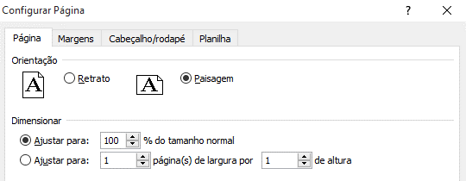

 |  |  |  |  |  |  | Internet: Digite o link responda as perguntas |  |  |  | https://forms.gle/SPhJntbzDjAamfPAA

